1 obrat
Vývoj obratu ve 2. čtvrtletí 2019

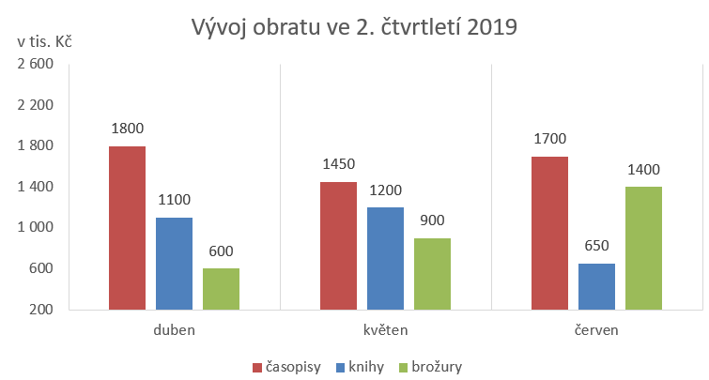
 | duben | květen | červen
knihy | 1100 | 1200 | 650
časopisy | 1800 | 1450 | 1700
brožury | 600 | 900 | 1400

2 plán
Srovnání ukazatelů ujetých kilometrů
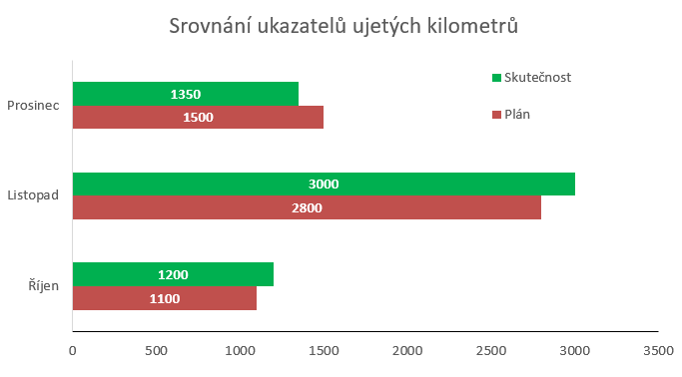
 | Říjen | Listopad | Prosinec
Plán | 1100 | 2800 | 1500
Skutečnost | 1200 | 3000 | 1350

3 prodej
Prodej výrobků v jednotlivých městech

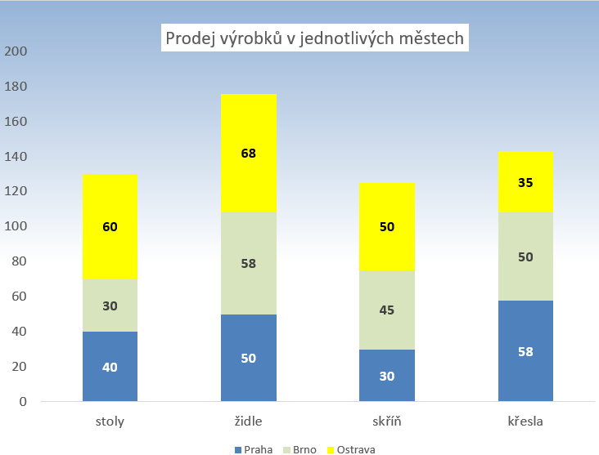
 | Praha | Brno | Ostrava
stoly | 40 | 30 | 60
židle | 50 | 58 | 68
skříň | 30 | 45 | 50
křesla | 58 | 50 | 35

4 teploty
Nejvyšší a nejnižší teploty v roce 2019

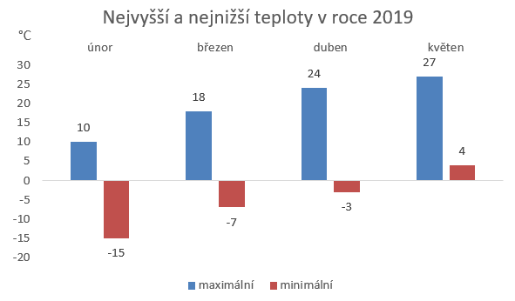
 | maximální | minimální
únor | 10 | -15
březen | 18 | -7
duben | 24 | -3
květen | 27 | 4

5 tržby
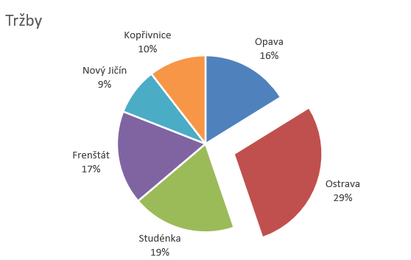
Opava | 17
Ostrava | 30
Studénka | 20
Frenštát | 18
Nový Jičín | 9
Kopřivnice | 11

6 politika
Výsledky voleb
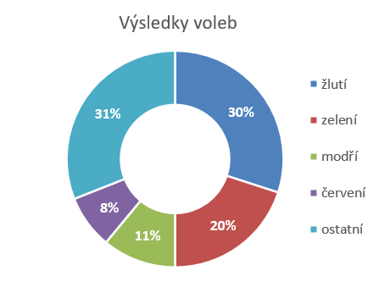
žlutí | 30%
zelení | 20%
modří | 11%
červení | 8%
ostatní | 31%

7 vývoz
Vývoz výrobků
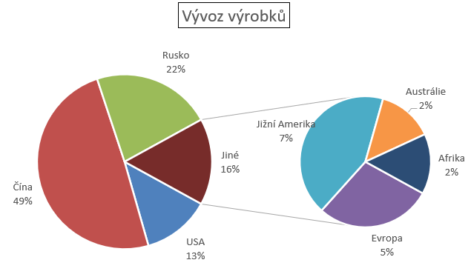
 | USA | Čína | Rusko | Evropa | Jižní Amerika | Austrálie | Afrika
vývoz | 687 | 2691 | 1205 | 250 | 373 | 120 | 130

8 sporty
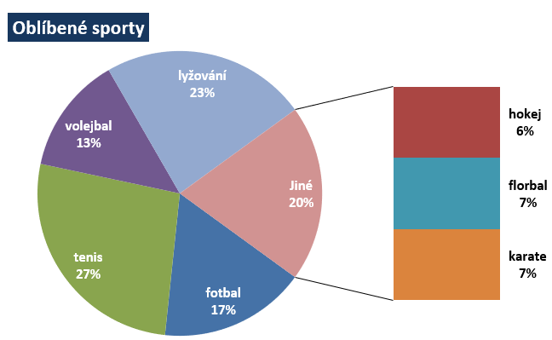
 | fotbal | hokej | tenis | volejbal | florbal | karate | lyžování
hlasy | 5 | 2 | 8 | 4 | 2 | 2 | 7

9 televize
Podíl počtu zapnutých televizí
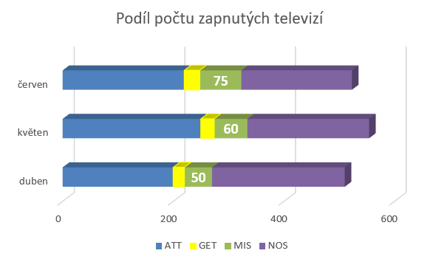
 | duben | květen | červen
ATT | 200 | 250 | 220
GET | 20 | 24 | 28
MIS | 50 | 60 | 75
NOS | 240 | 220 | 200

10 škola
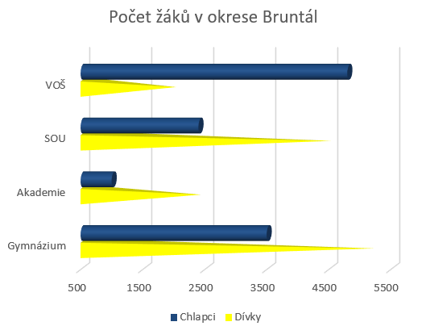
Počet žáků v okrese Bruntál
 | Dívky | Chlapci
Gymnázium | 5200 | 3500
Akademie | 2400 | 1000
SOU | 4500 | 2400
VOŠ | 2000 | 4800

11 fondy
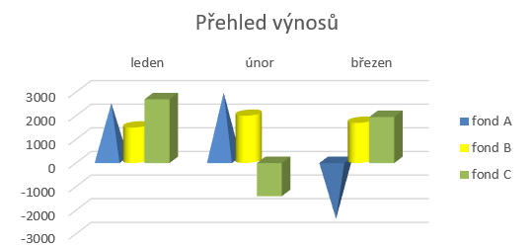
 | leden | únor | březen
fond A | 2400 | 2850 | -2500
fond B | 1500 | 2000 | 1700
fond C | 2700 | -1400 | 1950

12 akcie
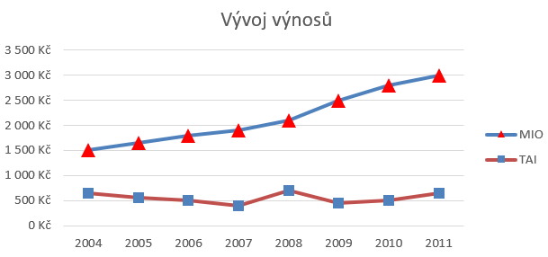
 | 2004 | 2005 | 2006 | 2007 | 2008 | 2009 | 2010 | 2011
MIO | 1500 | 1650 | 1800 | 1900 | 2100 | 2500 | 2800 | 3000
TAI | 650 | 550 | 500 | 400 | 700 | 450 | 500 | 650

13 teplota
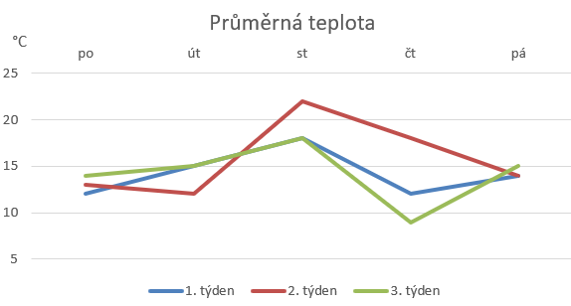
Průměrná teplota
 | po | út | st | čt | pá
1. týden | 12 | 15 | 18 | 12 | 14
2. týden | 13 | 12 | 22 | 18 | 14
3. týden | 14 | 15 | 18 | 9 | 15

14 investice
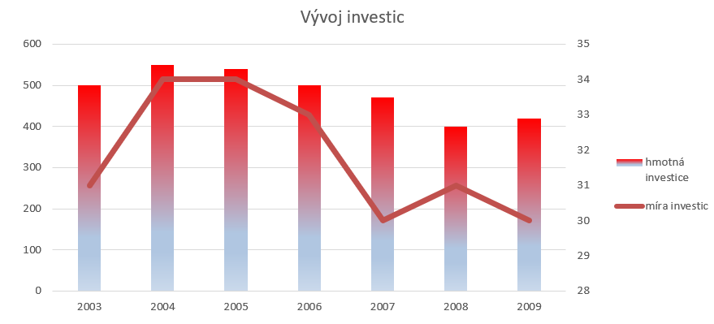
Vývoj investic
 | 2003 | 2004 | 2005 | 2006 | 2007 | 2008 | 2009
hmotná investice | 500 | 550 | 540 | 500 | 470 | 400 | 420
míra investic | 31 | 34 | 34 | 33 | 30 | 31 | 30

15 žáci
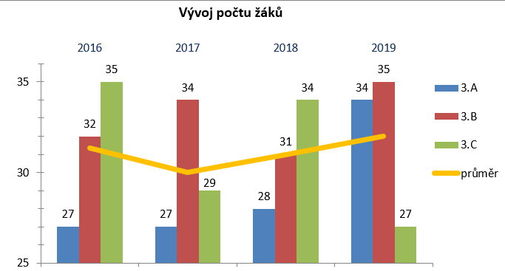
 | 2016 | 2017 | 2018 | 2019
3.A | 27 | 27 | 28 | 34
3.B | 32 | 34 | 31 | 35
3.C | 35 | 29 | 34 | 27
průměr | 31 | 30 | 31 | 32

16 kino
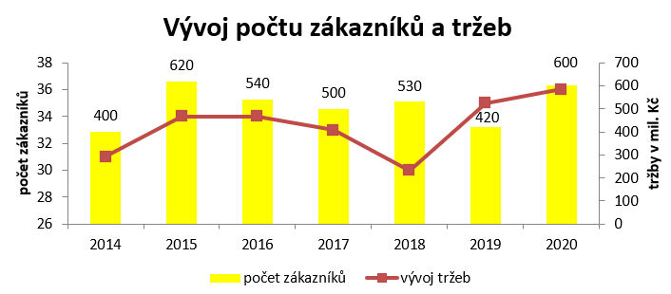
Vývoj počtu zákazníků a tržeb
 | 2014 | 2015 | 2016 | 2017 | 2018 | 2019 | 2020
počet zákazníků | 400 | 620 | 540 | 500 | 530 | 420 | 600
vývoj tržeb | 31 | 34 | 34 | 33 | 30 | 35 | 36

17 reklama
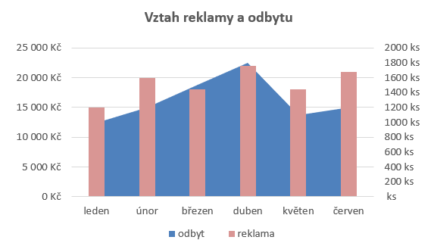
 | leden | únor | březen | duben | květen | červen
odbyt | 1000 | 1200 | 1500 | 1800 | 1100 | 1200
reklama | 15000 | 20000 | 18000 | 22000 | 18000 | 21000

18 funkce
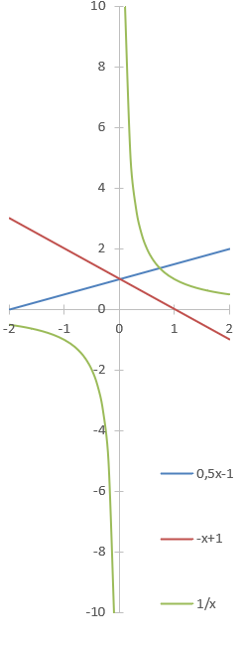
x | 0,5x-1 | -x+1 | 1/x | Vypočtěte hodnoty všech tří funkcí pro x od -2 do 2 po kroku 0,1.
-2
-1.9

